Sheet1
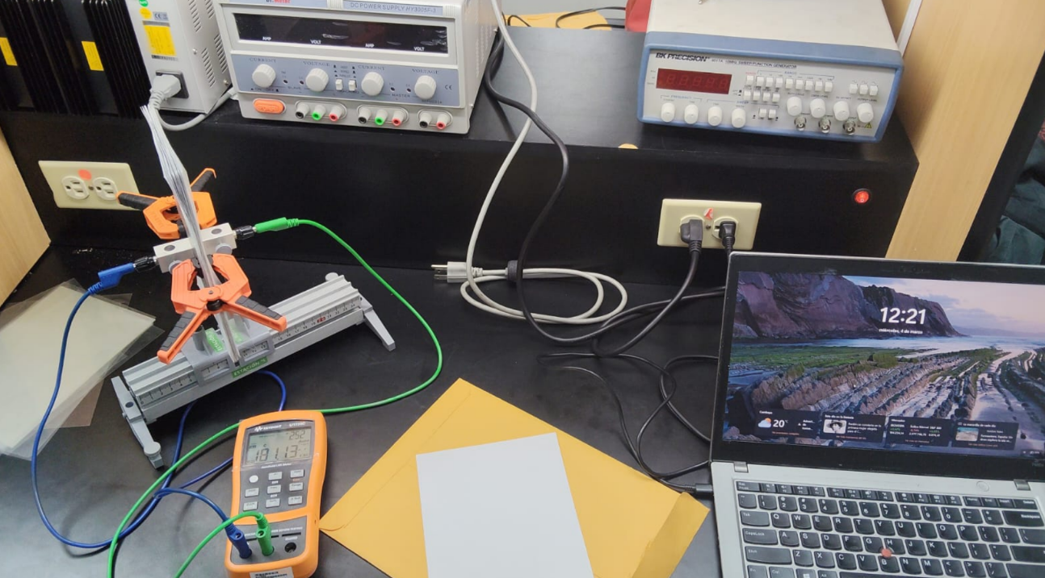
Capacitancia [pF] | Acetato | Papel | Grosor 20 acetatos [mm] | Grosor 20 papeles | palmer incertidumbre | diametro | regla incertidumbre | pf incert
141.52 | 20 | 0 | 2 | 1.77 | 0.01 | 11.9 | 0.05 | 0.01
142.34 | 19 | 1
142.77 | 18 | 2
143.32 | 17 | 3
145.48 | 16 | 4
147.85 | 15 | 5
149.62 | 14 | 6
150.97 | 13 | 7
151.34 | 12 | 8
153.64 | 11 | 9
156.78 | 10 | 10
162.79 | 9 | 11
164.3 | 8 | 12
165.38 | 7 | 13
167.32 | 6 | 14
169.42 | 5 | 15
170.97 | 4 | 16
173.79 | 3 | 17
175.46 | 2 | 18
178.62 | 1 | 19
183.29 | 0 | 20

